当院紹介用
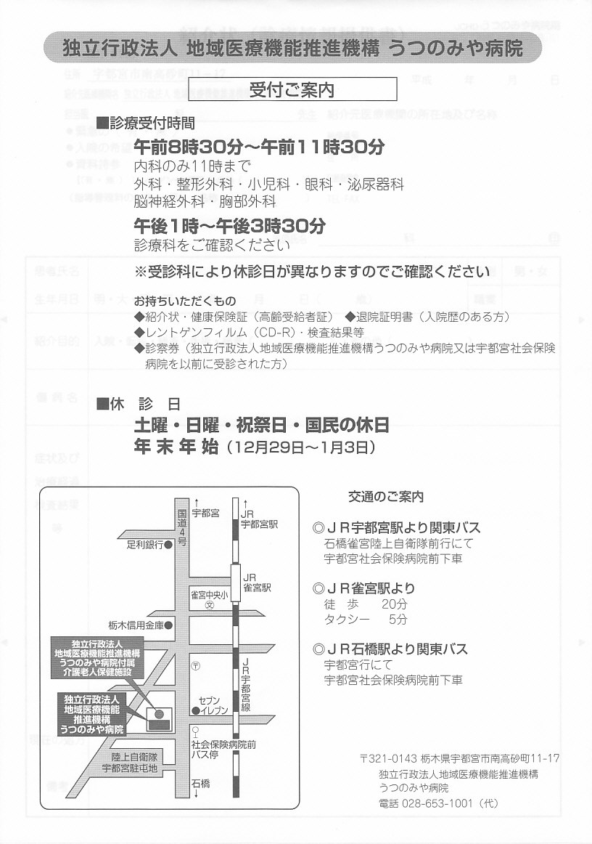
 |  |  |  |  |  |  |  |  |  |  |  |  |  |  |  |  |  |  |  |  |  |  |  |  |  |  |  |  | 医療機関控

 |  |  |  |  |  |  |  |  |  |  |  | 診療情報提供書

 |  | 紹介先医療機関名 |  |  |  |  |  |  |  |  |  |  |  |  |  |  |  |  |  |  |  |  |  |  | 作成日 |  | 2019-05-17

 |  | 独立行政法人地域医療機能推進機構
 |  |  |  |  |  |  |  |  |  |  |  |  |  |  |  |  |  | 紹介元医療機関の所在地及び住所

 |  | うつのみや病院行 |  |  |  |  |  |  |  |  |  |  |  |  |  |  |  | 〒

 |  |  |  |  |  |  |  |  |  |  |  |  |  |  |  |  |  | 住所
 |  | 〒321-0143 |  |  |  | 宇都宮市南高砂町11-17
 |  |  |  |  |  |  |  |  |  |  |  |  |  |  |  |  |  | 医療機関
 |  | TEL028(653)1001 |  |  |  |  |  | FAX028(653)1514

 |  | 担当医 |  |  |  |  | 科 |  |  |  |  |  |  |  |  |  |  | TEL・FAX

 |  |  |  |  |  |  |  |  |  |  |  |  |  |  |  |  |  | 医師氏名 |  |  |  |  |  |  |  | 科 |  |  |  |  | ㊞

● | 緊急の |  | （ |  |  | 有 |  |  | 無 | ）

● | 入院の希望 |  | （ |  |  | 有 |  |  | 無 | ）

● | 資料持参 |  | （ |  |  | 有 |  |  | 無 | ） |  |  | レントゲン |  |  |  | 心電図 |  |  | その他 |  | （ |  |  |  |  |  |  |  |  |  | ）

● | 指導管理料 |  | （ |  |  | 有 |  |  | 無 | ） | 名称 |  |  | （ |  |  |  |  |  |  | ）

 | 患者氏名 |  |  |  |  |  |  |  |  |  |  |  |  |  |  |  |  | 職業

 | 生年月日 |  |  |  |  |  |  |  |  |  |  |  |  |  |  |  |  |  |  |  |  |  | （ | 0歳4ヶ月 |  |  | ） | 性別

 |  |  |  |  |  |  | 入院 |  |  | 転医 |  |  |  |  | 精査 | 手術 |  |  | CT |  | MRI |  |  |  | 内視鏡

 | 紹介目的

 |  |  |  |  | その他 |  |  | （ |  |  |  |  |  |  |  |  |  |  |  |  |  |  |  |  |  |  |  |  |  | ）

 | 傷 病 名

 |  |  |  | ＊excelのセル内改行は、Alt+Enterを同時に押してください。（入力時、削除をお願いいたします。）

 | 症状及び

 | 治療経過

 | 検査結果

 | 等

現在の処方

 | 備考

 |  |  |  |  |  |  |  |  |  |  |  |  |  |  |  |  |  |  |  |  |  |  |  |  |  |  | JCHOうつのみや病院用

 |  |  |  |  |  |  |  |  |  |  |  | 診療情報提供書

 |  | 紹介先医療機関名 |  |  |  |  |  |  |  |  |  |  |  |  |  |  |  |  |  |  |  |  |  |  | 作成日 |  | 2019-05-17

 |  | 独立行政法人地域医療機能推進機構
 |  |  |  |  |  |  |  |  |  |  |  |  |  |  |  |  |  | 紹介元医療機関の所在地及び住所

 |  | うつのみや病院行 |  |  |  |  |  |  |  |  |  |  |  |  |  |  |  | 〒

 |  |  |  |  |  |  |  |  |  |  |  |  |  |  |  |  |  | 住所
 |  | 〒321-0143 |  |  |  | 宇都宮市南高砂町11-17
 |  |  |  |  |  |  |  |  |  |  |  |  |  |  |  |  |  | 医療機関
 |  | TEL028(653)1001 |  |  |  |  |  | FAX028(653)1514

 |  | 担当医 |  |  |  |  | 科 |  |  |  |  |  |  |  |  |  |  | TEL・FAX

 |  |  |  |  |  |  |  |  |  |  |  |  |  |  |  |  |  | 医師氏名 |  |  |  |  |  |  |  | 科 |  |  |  |  | ㊞

● | 緊急の |  | （ |  |  | 有 |  |  | 無 | ）

● | 入院の希望 |  | （ |  |  | 有 |  |  | 無 | ）

● | 資料持参 |  | （ |  |  | 有 |  |  | 無 | ） |  |  | レントゲン |  |  |  | 心電図 |  |  | その他 |  | （ |  |  |  |  |  |  |  |  |  | ）

● | 指導管理料 |  | （ |  |  | 有 |  |  | 無 | ） | 名称 |  |  | （ |  |  |  |  |  |  | ）

 | 患者氏名 |  |  |  |  |  |  |  |  |  |  |  |  |  |  |  |  | 職業

 | 生年月日 |  |  |  | 0 |  |  |  |  |  |  |  |  |  |  |  |  |  |  |  |  |  | （ | 0歳4ヶ月 |  |  | ） | 性別

 |  |  |  |  |  |  | 入院 |  |  | 転医 |  |  |  |  | 精査 | 手術 |  |  | CT |  | MRI |  |  |  | 内視鏡

 | 紹介目的

 |  |  |  |  | その他 |  |  | （ |  |  |  |  |  |  |  |  |  |  |  |  |  |  |  |  |  |  |  |  |  | ）

 | 傷 病 名

 |  |  |  | ＊excelのセル内改行は、Alt+Enterを同時に押してください。（入力時、削除をお願いいたします。）

 | 症状及び

 | 治療経過

 | 検査結果

 | 等

現在の処方

 | 備考

 |  |  |  |  |  |  |  |  |  |  |  |  |  |  |  |  |  |  |  |  |  |  |  |  |  |  | JCHOうつのみや病院用（地域医療連携室）

 |  |  |  |  |  |  |  |  |  |  |  | 診療情報提供書

 |  | 紹介先医療機関名 |  |  |  |  |  |  |  |  |  |  |  |  |  |  |  |  |  |  |  |  |  |  | 作成日 |  | 2019-05-17

 |  | 独立行政法人地域医療機能推進機構
 |  |  |  |  |  |  |  |  |  |  |  |  |  |  |  |  |  | 紹介元医療機関の所在地及び住所

 |  | うつのみや病院行 |  |  |  |  |  |  |  |  |  |  |  |  |  |  |  | 〒

 |  |  |  |  |  |  |  |  |  |  |  |  |  |  |  |  |  | 住所
 |  | 〒321-0143 |  |  |  | 宇都宮市南高砂町11-17
 |  |  |  |  |  |  |  |  |  |  |  |  |  |  |  |  |  | 医療機関
 |  | TEL028(653)1001 |  |  |  |  |  | FAX028(653)1514

 |  | 担当医 |  |  |  |  | 科 |  |  |  |  |  |  |  |  |  |  | TEL・FAX

 |  |  |  |  |  |  |  |  |  |  |  |  |  |  |  |  |  | 医師氏名 |  |  |  |  |  |  |  | 科 |  |  |  |  | ㊞

● | 緊急の |  | （ |  |  | 有 |  |  | 無 | ）

● | 入院の希望 |  | （ |  |  | 有 |  |  | 無 | ）

● | 資料持参 |  | （ |  |  | 有 |  |  | 無 | ） |  |  | レントゲン |  |  |  | 心電図 |  |  | その他 |  | （ |  |  |  |  |  |  |  |  |  | ）

● | 指導管理料 |  | （ |  |  | 有 |  |  | 無 | ） | 名称 |  |  | （ |  |  |  |  |  |  | ）

 | 患者氏名 |  |  |  |  |  |  |  |  |  |  |  |  |  |  |  |  | 職業

 | 生年月日 |  |  |  | 0 |  |  |  |  |  |  |  |  |  |  |  |  |  |  |  |  |  | （ | 0歳4ヶ月 |  |  | ） | 性別

 |  |  |  |  |  |  | 入院 |  |  | 転医 |  |  |  |  | 精査 | 手術 |  |  | CT |  | MRI |  |  |  | 内視鏡

 | 紹介目的

 |  |  |  |  | その他 |  |  | （ |  |  |  |  |  |  |  |  |  |  |  |  |  |  |  |  |  |  |  |  |  | ）

 | 傷 病 名

 |  |  |  | ＊excelのセル内改行は、Alt+Enterを同時に押してください。（入力時、削除をお願いいたします。）

 | 症状及び

 | 治療経過

 | 検査結果

 | 等

現在の処方

 | 備考

